ĐỀ 11
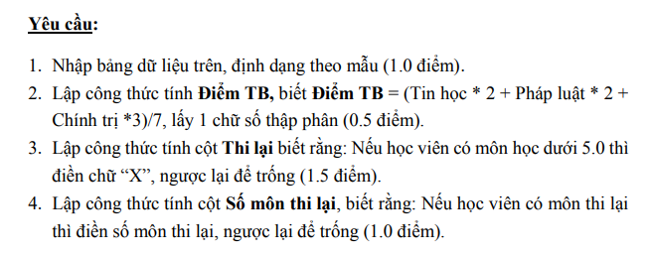
BẢNG ĐIỂM HỌC TẬP LỚP TRUNG CẤP DU LỊCH K2018
STT | Họ và | Tên | Môn học |  |  | Điểm TB | Thi lại | Số môn thi lại
 |  |  | Tin học | Pháp luật | Chính trị
1 | Trần Trọng | Dũng | 2.0 | 10.0 | 2.5
2 | Mai Thị Thu | Hằng | 8.0 | 5.5 | 2.5
3 | Đoàn Thị Minh | Hiếu | 9.0 | 8.0 | 5.5
4 | Lê Phương | Hoà | 5.3 | 10.0 | 6.0
5 | Hà Quốc | Hưng | 9.5 | 10.0 | 7.0
6 | Nguyễn Thị Trúc | Lam | 8.5 | 2.8 | 6.5
7 | Nguyễn Thị Trúc | Luận | 10.0 | 10.0 | 4.0
8 | Võ Thị Chi | Nhung | 9.5 | 2.5 | 7.0
9 | Võ Thị Quý | Phi | 2.5 | 7.5 | 2.0
10 | Nguyễn Thị Anh | Thư | 8.0 | 9.5 | 9.0

Đề 2
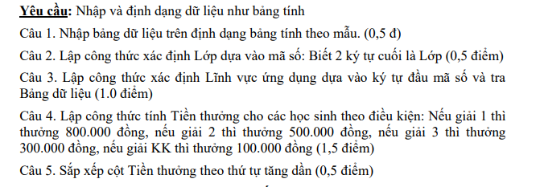
KẾT QUẢ CUỘC THI KHOA HỌC KĨ THUẬT
Mã số | Họ và tên |  | Lớp | Năm sinh | Lĩnh vực ứng dụng | Giải | Tiền thưởng
C11 | Bùi Thị Ngọc Hiền | Hiền |  | 2000 |  | KK
A12 | Lê Thị Hường | Hường |  | 2000 |  | KK
B10 | Nguyễn Thị Minh Phương | Phương |  | 2001 |  | KK
A11 | Trịnh Thị Phượng | Phượng |  | 2001 |  | KK
B12 | Võ Thị Đồng Tâm | Tâm |  | 2001 |  | KK
A10 | Nguyễn Thị Hồng Diễm | Diễm |  | 2001 |  | 3
C12 | Bùi Thị Hiền | Hiền |  | 2000 |  | 3
C12 | Dương Thị Hoàng Anh | Anh |  | 2001 |  | 2
C11 | Nguyễn Thị Chính | Chính |  | 2000 |  | 1

 |  |  |  | Bảng dữ liệu
 |  |  |  | Mã | A | B | C
 |  |  |  | Ứng dụng | Nông nghiệp | Giáo dục | Môi trường

ĐỀ 7
PHIẾU HÀNG
Mã hàng | Tên hàng | Số lượng | Đơn giá | Khuyến mãi | Thành tiền
ST08 |  | 30
CV24 |  | 10
ZTS1 |  | 1
V210 |  | 16
TỔNG CỘNG
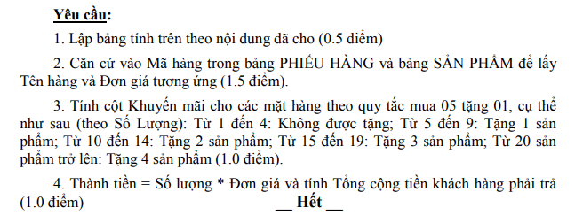
SẢN PHẨM
Mã hàng | Tên hàng | Đơn giá
V210 | Máy khoan 21V | 800
CV24 | Camera Wifi IP EZVIZ | 2100
ST08 | Đầu ghi hình HIK VISION | 6800
ZTS1 | Đồng Hồ Đo Điện Vạn Năng Zoyi | 198

